본문
K-건설맵 | k-conmap.com 건설 서식 |  |  |  | ← 이 1행을 지우고 쓰셔도 됩니다

목 차

 |  | 1. System Support 개요
 |  | 1-1. 시스템 동바리의 종류 1-2. 용어의 정의
 |  | 1-3. 시스템 동바리의 특징 1-4. 시스템 동바리의 제작기준
 |  | 2. System Support 도면
 |  | 2-1. 설치 평면도 2-2. 설치 단면도 2-3. 멍에재 설치 평면도
 |  | 3. 시스템 비계 · 낙하물방지망 설치계획
 |  | 3-1. 시스템 비계 설치계획 도면 3-2. 낙하물방지망 설치 도면
 |  | 4. System Support 시공계획
 |  | 4-1. System Support 순서도 4-2. 조립 및 해체 ※ 설치 조건 확인표

1. System Support 개요

1-1. 시스템 동바리의 종류
시스템 동바리는 크게 두 종류로 나뉜다. 하나는 수평 서포트와 수직 서포트의 역할을 함께 하는 보 형태의 트러스재이고, 다른 하나는 수직하중과 횡력을 함께 부담하는 지주 형태의 시스템 동바리이다.

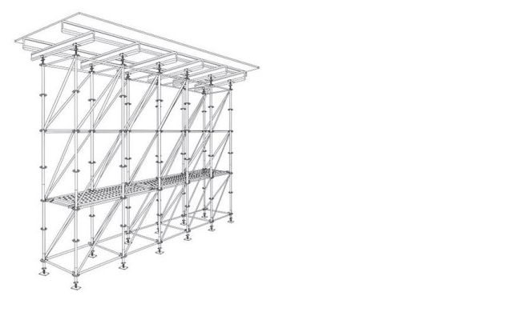
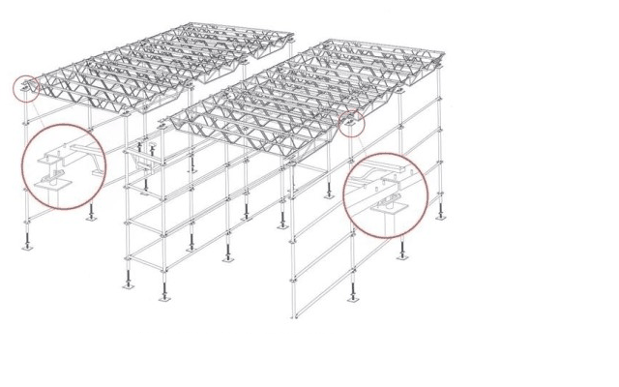

(1) 지주 형태식 시스템 동바리 |  |  |  | (2) 보 형태식 시스템 동바리
거푸집 동바리 · 가설 작업대 · 승강 계단 등 여러 용도로 쓸 수 있으며, 특히 설치 높이가 높고 슬래브 두께가 큰 구조물의 동바리로 많이 쓴다. |  |  |  | 기존 파이프 서포트의 약점인 설치 뒤 작업공간 부족과 시공기간 · 소요인력 · 안전성을 개선한 형태이다.

1-2. 용어의 정의
(1) | «시스템 동바리» — 각목 · 파이프 서포트 · 강관틀(B/T) 지주 등은 작용하중이 크거나 층고가 높은 곳에 설치하기 어렵고 위험하므로, 지주를 부품화 · 조립화하여 설치가 간편하고 하중을 안전하게 전달할 수 있게 만든 가설 구조물
(2) | «수직재» — 거푸집의 상부하중을 하부로 전달하는 주요 부재
(3) | «수평재» — 수직재의 좌굴을 막기 위해 수평으로 연결하는 부재
(4) | «링» — 수직재에 용접으로 고정하여 수평재를 수직재와 연결 · 고정할 수 있게 만든 부재
(5) | «연결핀» — 수직재와 수직재, 링과 가새 또는 수평재와 링을 연결 · 고정하는 부재
(6) | «U헤드 잭» — 수직재 상부에 설치하여 멍에재를 연결하는 조절형 받침대
(7) | «잭 베이스» — 하부에 설치하여 수직재의 수평 · 수직을 유지하는 조절형 받침대
(8) | «장선» — 거푸집 널 하부에 고정하여 상부하중을 멍에에 전달하는 부재
(9) | «멍에» — 장선을 지지하고 상부하중을 하부구조에 전달하기 위해 장선과 직각 방향으로 설치하는 부재
(10) | «가새» — 횡력에 견딜 수 있도록 수평재와 수평재, 수직재와 수직재를 연결하여 고정하는 부재
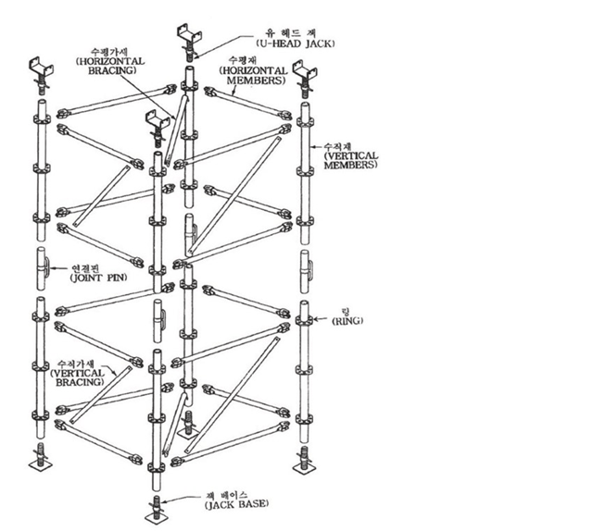

[ 시스템 동바리 부재 명칭 ]

1-3. 시스템 동바리의 특징
 | 가. 파이프 서포트의 장 · 단점
(1) |  | 거푸집 설치 때 장선 · 멍에와 동바리의 고정이 불편하다.
(2) |  | 정확하게 수직으로 설치하기 어려워 좌굴 위험이 크다.
(3) |  | 설계에 따른 동바리 설치 간격을 현장 여건상 정확히 지키기 어렵다.
(4) |  | 수평 보강 연결재를 정확한 간격으로 설치하기 어렵고, 조임철물의 조임 토크가 일정하지 않아 풀릴 위험이 있으며 설치 · 해체가 불편하다.
(5) |  | 높거나 반복되는 대형 구조물에 적용하기 곤란하다.
(6) |  | 재사용 때 지지핀을 잃어버려 일반 철근 등을 쓰면 성능을 확보하기 어렵다.
(7) |  | 설치 비용이 시스템 동바리보다 싸다.
(8) |  | 소규모 구조물에 유리하다.
 | 나. 시스템 동바리의 장 · 단점
(1) |  | 상 · 하부 스크루 잭과 거푸집의 연결이 확실하다.
(2) |  | 부재가 단순하여 시공이 쉽다.
(3) |  | 수직 · 수평재를 확실히 체결하여 좌굴을 막을 수 있다.
(4) |  | 동바리(수직재) 간격을 설치계획대로 정확히 하여 자재 과다 투입을 막을 수 있다.
(5) |  | 대형 구조물에 쓸 때 수평재 간격을 쉽게 조절하여 수직재 허용내력을 높일 수 있다.

1-4. 시스템 동바리의 제작기준
시스템 동바리 각 부재의 재료는 아래 표의 기준에 맞거나 그 이상의 기계적 성질을 가져야 한다.
구성 부분 |  |  | 규 격 |  | 비 고
수직재 |  |  | KS D 3566(일반구조용 탄소강관)에 정한 SPS500 의 규격
수평재 및 가새 |  |  | KS D 3566(일반구조용 탄소강관)에 정한 SPS400 의 규격
링 |  |  | KS D 3503(일반구조용 압연강재)에 정한 SS400 의 규격 또는 KS D 4101(탄소강 주강품)에 정한 SC410 의 규격
연결핀 |  |  | KS D 3503 에 정한 SS330 의 규격, KS D 3566 에 정한 SPS400 의 규격 |  | 옛 노동부 고시 방호장치 성능검정 규정(가설기자재)의 «강관 틀비계용 주틀의 연결핀» 규격에 준함
조절형 받침철물(잭 베이스 · U헤드 잭) |  |  | KS D 3503(일반구조용 압연강재)에 정한 SS400 의 규격
※ 원본(옛 KOSHA CODE) 표 그대로입니다. 2016년 KS 개정으로 강재 기호가 바뀌었습니다(예 : KS D 3503 SS400 → SS275, SS330 → SS235, KS D 3566 강관 기호도 변경). 현행 KS 기호와 제조사의 안전인증 · 성능 자료를 확인하세요. KOSHA CODE(현 KOSHA GUIDE)는 법적 강제사항이 아닌 권장 기술지침입니다.
(1) | 모든 강재는 표면에 갈라짐 · 찌그러짐 등 손상이 있는 것을 쓰지 않는다.
(2) | 강재는 절단면이 수직이 되도록 정확하게 잘라 휨 응력이 생기지 않게 한다.
(3) | 프레스 및 가공기계로 가공 부위에 찌그러짐 등 변형이 없게 한다.
(4) | 부재를 구부릴 때는 절곡기계를 쓰며 구부린 곳에 터짐 · 균열이 없게 한다.
(5) | 용접재료는 KS 규격에 맞는 것을 쓴다.
(6) | 용접부와 가공 · 절단면의 날카로운 부분, 변형된 부분은 매끄럽게 처리한다.
(7) | 모든 용접은 CO₂ 아크 용접으로 하며 용접열에 의한 뒤틀림 등 변형이 없게 한다.
(8) | 용접 비드가 고르게 생기게 한다.
(9) | 부재의 도금은 KS D 8308(용융 아연 도금)에 정한 2종 HDZ45 규격에 준한다.

2. System Support 도면

(시스템 동바리 설치 평면도 · 상세도를 붙이는 곳 — 구조검토서에 따른 수직재 간격 · 수평재 단수 표시)

(시스템 동바리 설치 단면도 · 상세도를 붙이는 곳 — 구조검토서에 따른 수직재 간격 · 수평재 단수 표시)

(멍에재 설치 평면도 · 상세도를 붙이는 곳 — 구조검토서에 따른 수직재 간격 · 수평재 단수 표시)

3. 시스템 비계 · 낙하물방지망 설치계획

(1단 벽체 작업 — 비계 설치도) |  |  |  | (2단 벽체 · 슬래브 작업 — 비계 설치도)

(낙하물방지망 설치 도면 · 설치 사진을 붙이는 곳)

4. System Support 시공계획

4-1. System Support 순서도
 |  |  | 도면 접수 |  |  | ◀ 평면 · 단면 · 벽체 및 슬래브 등 치수
▼
 |  |  | 구조 검토
▼
 |  |  | 설치 설계
▼
 |  |  | 검 토 |  |  | ◀ 부적합 → 수정 후 다시 검토
▼
 |  |  | 승 인
▼
 |  |  | 동바리 설치
▼
 |  |  | 구조물 작업 완료
▼
 |  |  | 동바리 해체

4-2. System Support 조립 및 해체
가. 조립 때 일반사항
시스템 동바리는 연직하중을 지지하는 수직재, 상 · 하부 U헤드 잭과 잭 베이스, 수평력을 지지하는 수평재와 수직 · 수평가새로 이루어지며 다음에 맞아야 한다.
(1) | 구조설계에 따른 조립도대로 정확히 설치한다.
(2) | 수직재와 수평재는 직교가 되게 설치하며 체결 뒤 흔들림이 없어야 한다.
(3) | 설치 높이는 단변 길이의 3배를 넘지 않게 하며, 넘을 때는 주변 구조물에 지지하는 등 붕괴 방지 조치를 한다.
(4) 잭 베이스의 전체 길이는 600mm 이내여야 하며, 수직재와 물림부의 겹침은 150mm 이상이어야 한다.
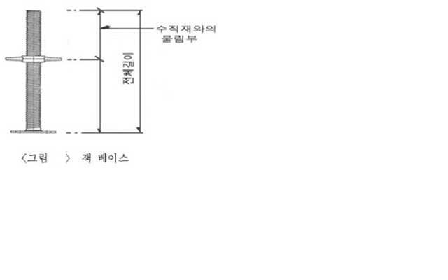

(5) | 수직재를 설치할 때는 수평재와 수직재 사이에 수직재 연결부가 2곳 이상 되지 않게 한다.
(6) | 처음 설치 때 잭 스크루를 조절하여 수평을 확보함으로써 수직재 편심에 의한 힘의 손실이 없게 한다.
(7) | U헤드 잭에 얹히는 장선 · 멍에재는 편심이 생기지 않도록 중심선에 놓고 못 등으로 고정한다.
(8) | 최하부 수직재는 잭 베이스 너트와 밀착되게 설치한다.
(9) 상부 U헤드 폭은 그림과 같이 멍에재 2개가 들어갈 수 있는 넓이 이상이어야 하며, 쐐기 등으로 멍에재와 U헤드를 밀착시켜 유격을 없앤다. (10) 연결핀으로 수직재를 단단히 조립하고 연결부가 꺾이지 않게 한다.
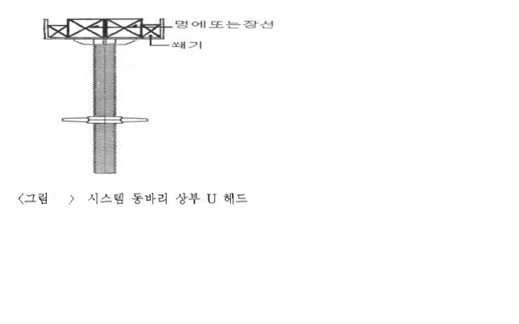

나. 시스템 동바리의 조립 및 해체
 | (1) 조립 전 점검 및 준비사항
1) |  | 지반에 설치할 때는 수직하중에 견디도록 지반 지지력을 검토하여 강재 · 목재 깔판 또는 깔목을 두거나, 지반 다짐 뒤 콘크리트를 타설하는 등 침하 방지 조치를 한다.
2) |  | 잭 베이스를 놓을 때는 밑에 이물질이나 돌출부가 없도록 바닥면을 정리한다.
3) |  | 바닥이 경사진 곳은 목재 쐐기 등으로 동바리 바닥이 수평이 되게 하고 서로 고정한다.
 | (2) 조립 작업
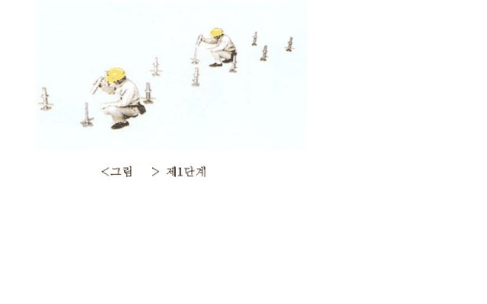
(가) 1단계 작업 전 조립할 곳의 지반 상태와 작업원의 복장 · 개인보호구 · 건강 상태를 확인한다. 지반이 고르지 못하거나 지내력이 부족하면 담당자에게 알려 조치한 뒤 작업한다. 사전 조치가 끝나면 먹줄 매김 등으로 잭 베이스 위치를 표시하고, 잭 베이스에 하부 조절용 수직재를 끼워 설치 위치에 놓는다.

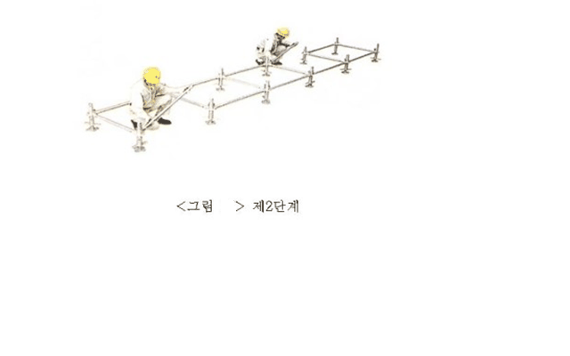
(나) 2단계 수직재에 수평재를 끼우고 핀을 살짝 끼운 뒤, 수평가새를 설치하여 위치를 고정한다.

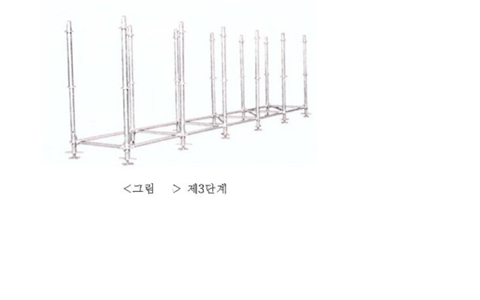
(다) 3단계 수직재를 끼워 넣고, 이때 수직재의 대략적인 수평 · 수직 상태를 잡는다.

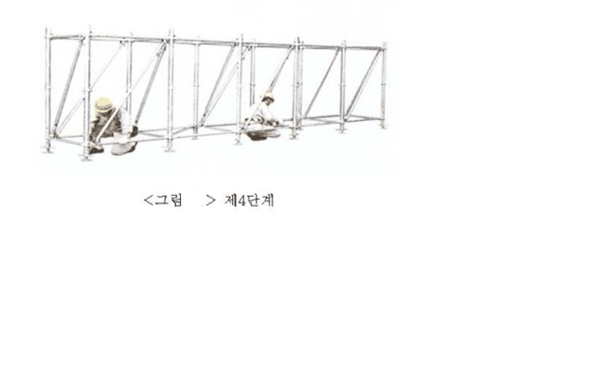
(라) 4단계 상부 수평재를 설치하고, 수직가새를 설치하며 수평을 맞춘 뒤 임시로 고정해 둔 연결핀을 완전히 고정한다. 연결핀에 유격이 있으면 동바리 전체가 흔들리므로 확실히 고정한다.

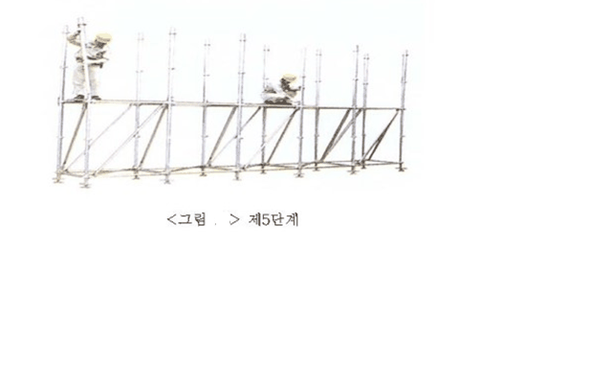
(마) 5단계 제품 사양에 맞는 작업발판을 쓰고, 2단으로 올라가기 전 안전대 착용 상태를 점검한다. 작업발판에 올라가 2단 수직재를 끼우고 수직가새를 설치한 뒤 연결핀을 완전히 고정하고 상부 수평재를 설치한다.

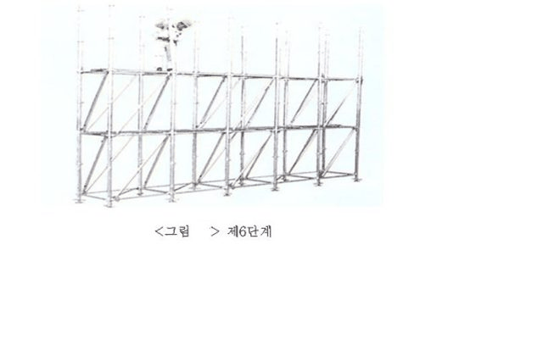
(바) 6단계 필요한 높이까지 같은 순서로 반복한다. 단 사이에는 제품 사양에 맞는 가설계단을 두고, 작업발판 높이가 2m 이상이면 안전대 부착설비(로프)를 먼저 설치한 뒤 안전대를 걸고 작업한다.

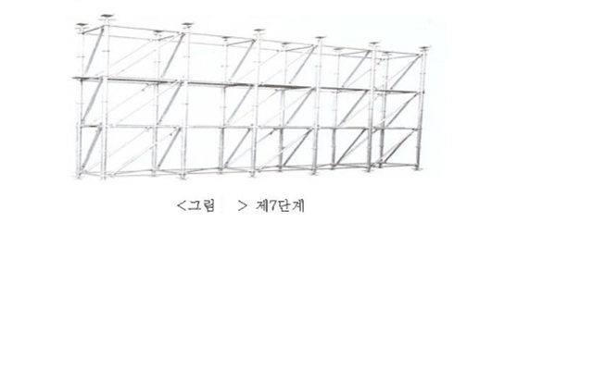
(사) 7단계 정해진 높이까지 설치가 끝나면 최상단에 멍에재 설치 및 높이 조절을 위한 U헤드 잭을 달아 조절하고, 조립 부분 전체 상태를 점검한다.

 | (3) 해체 작업
(가) |  | 해체는 조립의 역순으로 하며, 작업 전 해체계획을 세우고 작업지휘자의 지시에 따라 한다.
(나) |  | 해체한 자재는 규격별로 정리하고, 운반할 때도 같은 규격끼리 묶어 옮기며 부재가 변형되지 않게 주의한다.
 | (4) 해체 작업 때 안전조치
(가) |  | 조립 작업 때 작업발판 사이에는 근로자가 안전하게 다닐 수 있도록 가설계단 등을 설치한다.
(나) |  | 해체한 자재를 던지지 않는다.
(다) |  | 작업 장소에 출입금지구역을 정해 작업자 외의 출입을 막고 감시인을 둔다.
(라) |  | 조립 · 해체 작업자에게 작업 전에 교육을 한다.
(마) |  | 작업에 맞는 개인보호구(안전모 · 안전대 · 안전화 · 안전장갑 등)를 착용한다.

설명 그림(종류 · 부재 · 잭 베이스 · U헤드 · 조립 7단계)은 원본 그림 그대로입니다. 도면 자리에는 이 현장의 도면을 붙이세요.

